HL
Höhergeführter Beschlag (HL) |  |  |  |  |  |  |  |  |  |  |  |  |  |  |  |  |  |  |  |  |  |  |  |  |  |  |  |  |  |  |  |  |  | Zvol jazyk:
 |  |  |  |  |  |  |  |  |  |  |  |  |  |  |  |  |  |  |  |  |  |  |  |  |  |  |  |  |  |  |  |  | DE | Select a language:
 |  |  |  |  |  |  |  |  |  |  |  |  |  | lichte Breite |  |  |  |  |  |  | mm |  |  |  | Bodenneigung |  |  |  |  |  |  |  |  | Wählen Sie eine Sprache:
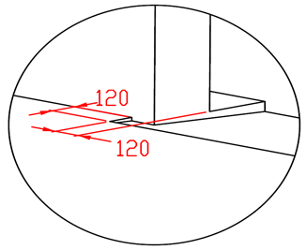
B
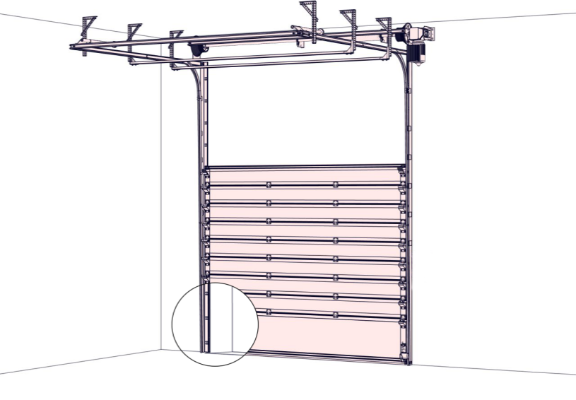
max. W x H 5000x5000 |  |  |  |  |  |  |  |  |  |  |  |  |  |  |  |  |  |  |  |  |  |  |  |  |  |  |  |  |  |  |  |  |  | Wybierz język:
 |  |  |  |  |  |  |  |  |  |  |  |  |  | lichte Höhe |  |  |  |  |  |  | mm |  |  |  |  |  |  |  |  |  |  |  |  | Sélectionner une langue:
 |  |  |  |  |  |  |  |  |  |  |  |  |  |  |  |  |  |  |  |  |  |  |  |  |  |  |  |  |  |  |  |  |  | Selecteer een taal:
 |  |  |  |  |  |  |  |  |  |  |  |  |  | Freiraum über Sturz |  |  |  |  |  |  | mm |  |  |  |  |  |  |  |  |  |  |  |  | Valige keel:
 |  |  |  |  |  |  |  |  |  |  |  |  |  |  |  |  |  |  |  |  |  |  |  |  |  |  |  |  |  |  |  |  |  | Valitse kieli:
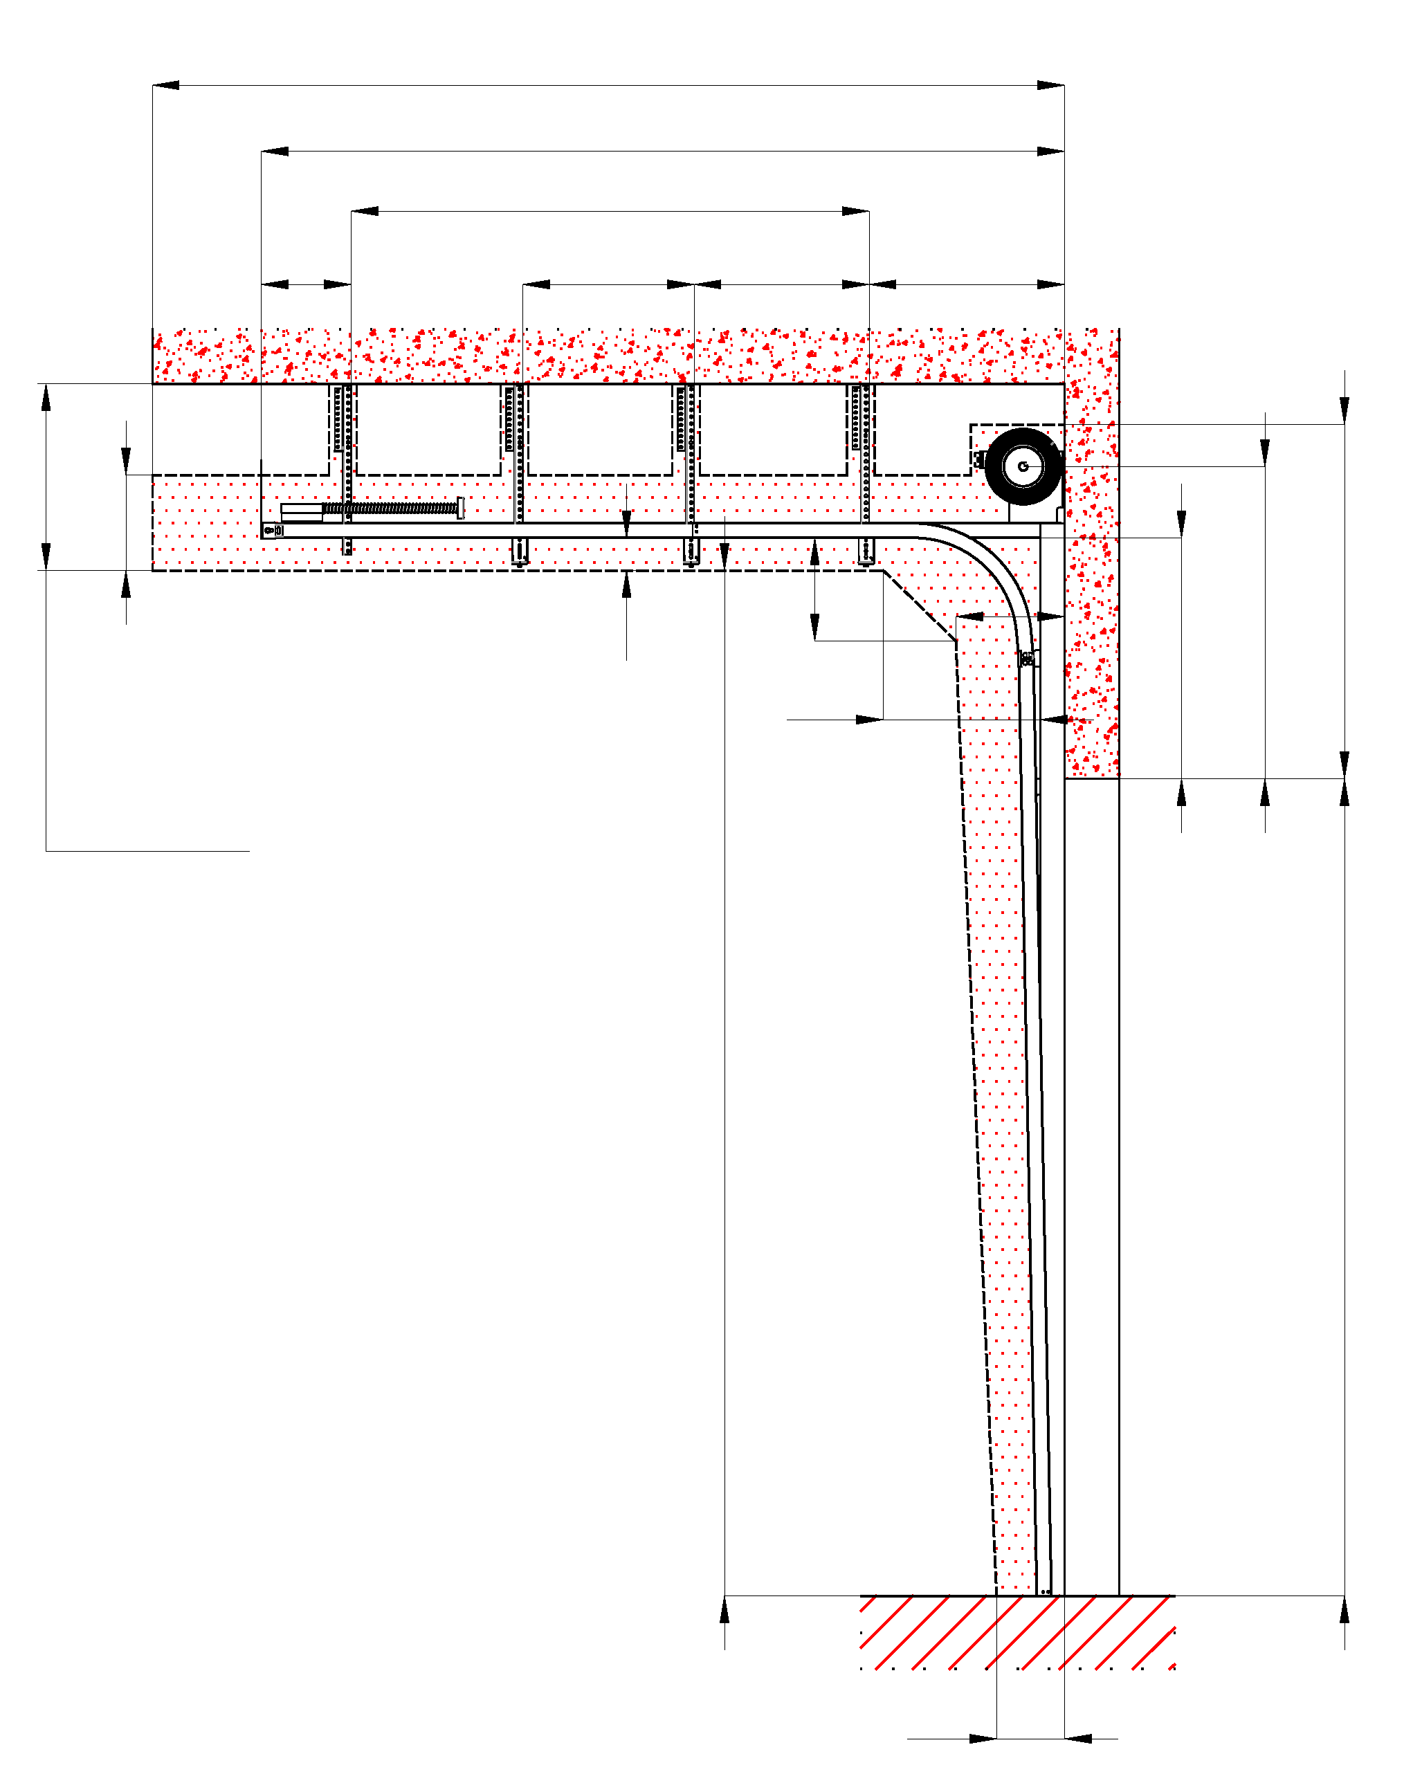
 |  |  |  | Q |  |  |  |  |  |  |  |  |  |  |  |  |  |  |  |  |  |  |  |  |  |  |  |  |  |  |  |  |  | Выберите язык:
 |  |  |  |  |  |  |  |  |  |  |  |  |  | Antriebesposition |  |  |  |  |  |  |  |  |  |  |  |  |  |  |  |  |  |  |  | Välj ett språk:
 |  |  |  | D
 |  |  |  | Dx
B
 |  | Z = | 300 |  |  | X1 |  | X | Y = | 700
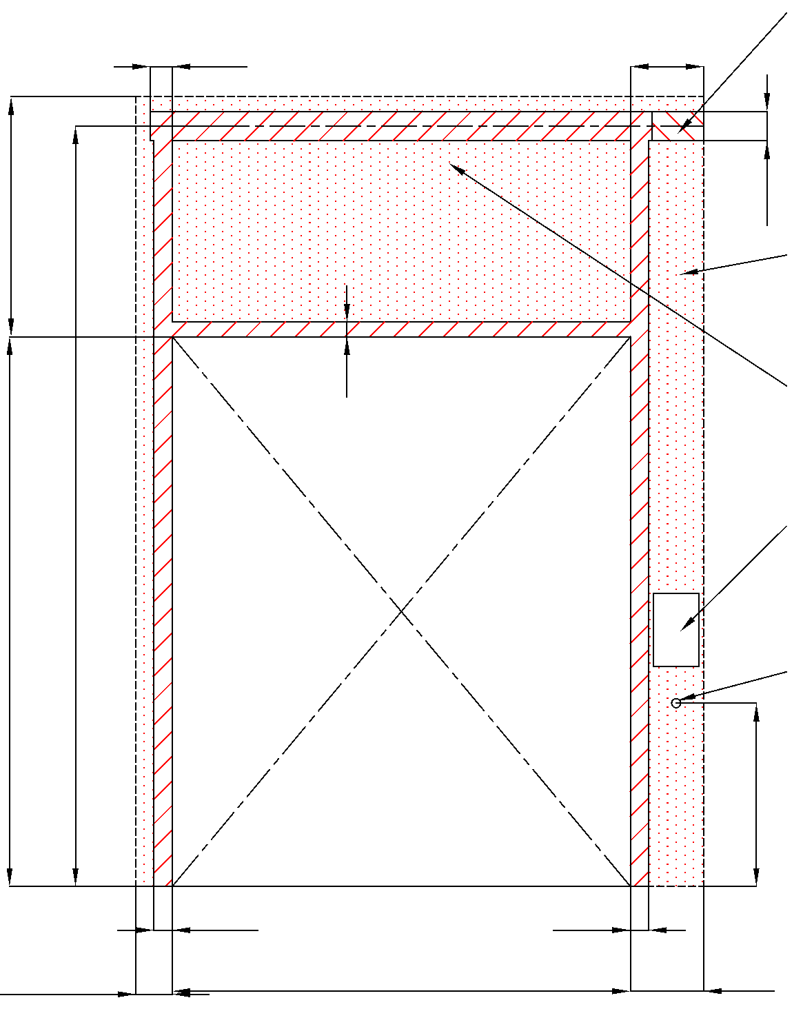
 |  |  |  |  |  |  |  |  |  |  |  |  |  |  |  |  |  |  |  |  |  |  |  |  |  | Montagefläche für den Motor (wahlweise L oder R)
 |  |  |  |  |  |  |  |  |  |  |  |  |  |  |  |  |  | 120 |  |  |  |  |  | 450

350
 |  |  |  |  |  |  |  |  |  |  | HL | A | F
 |  |  |  |  |  |  |  | 150 |  |  |  |  |  |  | F |  |  |  |  |  |  |  |  |  | 160
 |  |  |  |  | 120 |  |  |  |  |  |  |  |  |  |  |  |  |  |  |  |  |  |  |  |  | benötigter Freiraum bei Elektro-Bedienung (wahlweise L oder R) |  |  |  |  | Montage auf Mauerwerk und Ziegel
 |  |  |  |  |  |  |  | 600
 | MIN 550 MAX 1000
 |  |  |  |  |  |  |  |  |  |  |  |  |  |  |  |  |  |  | 80
 |  |  |  |  |  |  |  |  |  |  |  |  |  |  |  |  |  |  |  |  |  |  |  |  |  | benötigter Freiraum
 |  |  |  |  |  |  |  |  |  |  |  |  |  |  |  |  |  |  |  |  |  |  |  |  |  |  |  |  |  |  | Montage auf Porenbeton oder Gasbeton
 |  |  |  |  |  |  |  |  |  |  |  |  |  |  |  |  |  |  |  |  |  |  |  |  |  | Montagefläche für Antriebsteuerung. Siehe Produktdokumentation für Abmessungen
 |  |  |  |  |  |  | -540 |  |  |  |  |  | H |  | H | (S)

 |  |  |  |  |  |  |  |  |  |  |  |  |  |  |  |  |  |  |  |  |  |  |  |  |  | Unterkante 1500mm vom Boden
 |  |  |  |  |  |  |  |  |  |  |  |  |  |  |  |  |  |  |  |  |  |  |  |  |  |  |  |  |  |  | Montage auf Iso-trapezblechfassade
 |  |  |  |  |  |  |  |  |  |  |  |  |  |  |  |  |  |  |  |  |  |  |  |  |  | Industrielle Steckdose CEE 16A, 5P, 400 V, Sicherung 16A mit Schutzschalter, Stromschutz I=30 mA.

 |  |  |  |  |  |  |  |  |  |  |  |  |  |  |  |  |  |  |  |  |  |  |  |  | 1000

 |  |  |  |  |  |  |  |  |  |  |  |  |  |  |  |  |  |  |  |  |  |  |  |  |  |  | 250

 |  |  |  |  |  |  |  |  |  |  |  |  |  |  |  |  |  | 100 |  |  |  |  | 100 |  |  |  |  |  | L+W+R
 |  |  |  |  |  |  |  |  | 250 |  |  |  |  |  |  | L |  |  |  | W |  |  |  |  | R

Achtung: |  |  |  |  |  |  |  |  |  |  |  |  |  |  |  |  |  |  |  |  |  |  |  |  |  |  |  | Angebot/Bestellung:
Fläche, an die montiert wird, muss gerade und fest sein und alle Montageflächen müssen in einer Ebene sein.

Im Übrigen müssen die lichten Masse eben und rechtwinklig sein. |  |  |  |  |  |  |  |  |  |  |  |  |  |  |  |  | Innenansicht |  |  |  |  |  |  |  |  |  |  | Position:

Masse in mm
W | lichte Breite |  |  |  |  |  |  |  |  |  |  |  |  |  |  |  |  |  |  |  |  |  |  |  |  |  |  |  |  | Änderungsdatum
H | lichte Höhe |  |  |  |  |  |  |  |  |  |  |  |  |  |  |  |  |  |  |  |  | ! |  |  |  |  |  |  |  |  |  | Format:
F | Freiraum über Sturz |  |  |  |  |  |  |  |  |  |  | 0 |  | benötigter Freiraum |  |  |  |  |  |  |  |  | Vorbereitungen und Arbeiten die vom Auftraggeber zu erbringen sind, außer bei schriftlicher Vereinbarung im Voraus. |  |  |  |  |  |  | 2024-05-23 |  | A3
HL | Höhe der Führung |  |  |  |  |  |  |  |  | F-420 |  | -420
A | Mitte Achse zum Sturz |  |  |  |  |  |  |  |  | HL+260 |  | -160 |  |  |  |  |  |  |  |  |  |  | Ein stählerner Montagerahmen zur Befestigung der vertikalen Laufschienen und des Federpakets bei nicht tragfähigen Flächen wie z.b. Porenbeton, Gasbeton, Isolationspanelen u.s.w.. |  |  |  |  |  |  | Version:
L | Freiraum links |  |  |  |  |  |  |  |  |  |  | 0 |  |  |  |  |  |  |  |  |  |  |  |  |  |  |  |  |  | 2421
R | Freiraum rechts |  |  |  |  |  |  |  |  |  |  | 0 |  | benötigter Montageflächen
D | Einbautiefe |  |  |  |  |  |  |  |  | H-HL+1250 |  |  |  |  |  |  |  |  |  |  |  |  | Benötigte Montageflächen und Freiräume gemäß Zeichnung.
Y | 1. Aufhängepunkt |  |  |  |  |  |  |  |  |  |  | 700
X | 2. Aufhängepunkt |  |  |  |  |  |  |  |  | 1/3 Dx |  |  |  |  |  |  |  |  |  |  |  |  | Elektrisch (bei elektrisch bedienten Toren):
X1 | 3. Aufhängepunkt |  |  |  |  |  |  |  |  |  |  |  |  | Montagefläche für den Motor (wahlweise L oder R)
Z | 4. Aufhängepunkt |  |  |  |  |  |  |  |  |  |  | 300 |  |  |  |  |  |  |  |  |  |  | Industrielle Steckdose CEE 20A, 5P, 400 V, Sicherung 20A mit Schutzschalter, Stromschutz I=30 mA.
Q | freie Raumtiefe. |  |  |  |  |  |  |  |  | D+400
S | Wellenachse über dem Boden |  |  |  |  |  |  |  |  | (H+A)
L/R | Antriebesposition |  |  |  |  |  |  |  |  | min. 400

